参加票
広島県「みんなで減災」備えるフェア 参加票 |  |  |  |  |  |  |  |  |  |  |  |  |  |  |  |  |  |  | ※↓削除されないようお願いいたします。
 |  |  |  |  |  | 【令和７年11月14日（金）までに送付してください】 |  |  |  |  |  |  |  |  |  |  |  |  |  | 0 | 1 | 0 | - | 0 | 0 | 0 | 0 | - | 0 | 0 | 0 | 0 | 0 | 0 | 0 | 0 | 0
歯科医院情報
歯科医院名
担当者氏名
広報物の送付先住所 |  | 〒 |  |  | -

電話番号 |  |  |  |  |  |  |  |  | ＦＡＸ
メールアドレス
フェア実施期間 |  |  | □ | R07/1/10～1/26 |  |  |  | □ | その他 |  | 予定期間 |  |  | / | ～ | / |  |  |  |  |  |  |  |  |  |  |  |  |  |  |  |  |  |  |  |  | □ | ☑
マスコミへの取材紹介可否 |  |  | □ | 可能 | □ | 不要
参加歯科医院名の公表 |  |  | □ | 可能 | □ | 不要
広報物の必要数 |  | ※広報物は数に限りがありますので、申込数を調整させていただく場合があります。 ※12月中旬頃、参加票記載の住所に送付します。 ※掲載の広報物画像は現時点のイメージで、デザインは変更する場合があります。
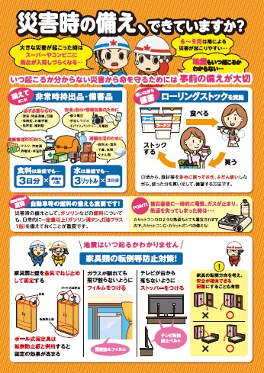
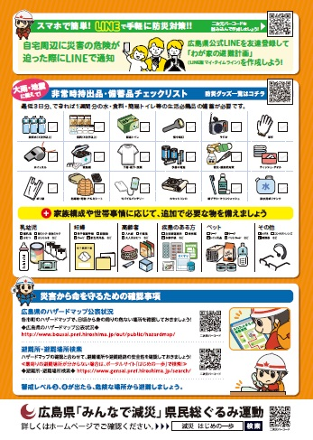
 |  | 表 |  |  |  |  | 裏
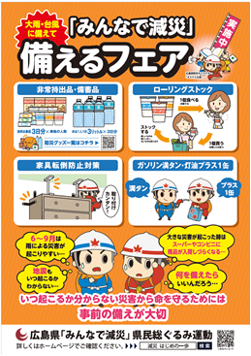
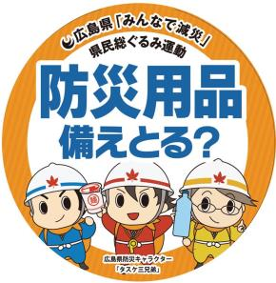

避難時必需品として歯ブラシを記載

防災グッズ一覧に口腔衛生用品として、
歯ブラシ・マウスウォッシュを記載
 |  |  |  |  |  |  |  |  |  |  |  |  | スイングポップ |  |  |  | レールポップ
 |  |  |  |  |  |  |  |  |  |  |  |  | 丸型10㎝ |  |  | 折罫有名刺サイズ
A2ポスター | 枚 |  |  | A4両面リーフレット |  |  |  |  |  | 枚 |  | ポップ |  |  | 枚 | ポップ |  | 枚
送付先
広島県が(株)ニューズコムに委託をしています。
郵送の場合：〒730-0041 広島県広島市中区小町 1-11 北山ビル 5F
株式会社ニューズコム社内「県民総ぐるみ運動受付事務局」
ファックスの場合：082-246-3044
メールの場合：gensai-hiroshima@news-com.co.jp
提出についてのお問合せ先(電話番号)：082-544-7900 対応時間：平日10：00～17：00
広島県電子申請システムによる申込は
下記URLまたは二次元コードから
https://apply.e-tumo.jp/pref-hiroshima-u/offer/offerList_detail?tempSeq=25989

